Content
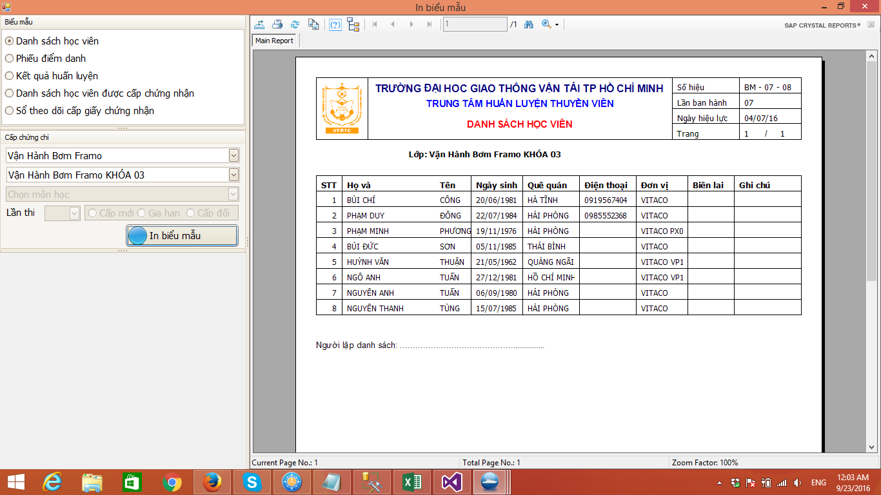
Bước 1: Chọn vào biểu tượng được đánh dấu

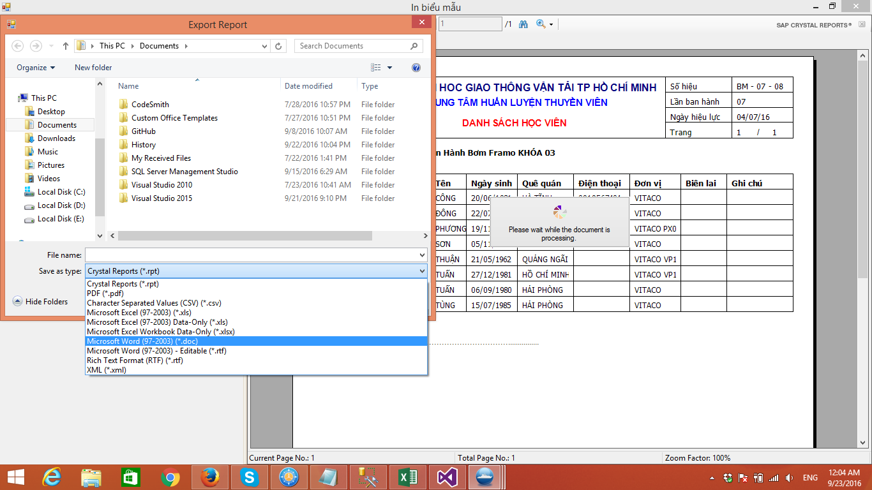

Bước 2: Chọn xuất ra file word

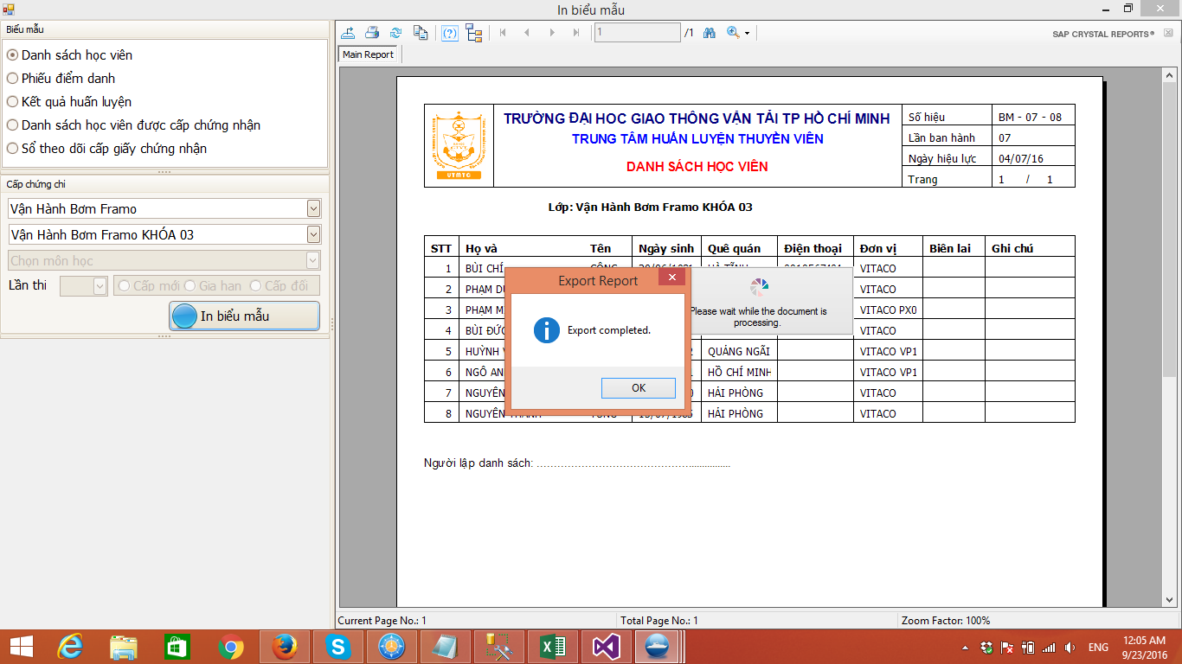

Bước 3: Bấm OK để hoàn thành.
Sau khi hoàn thành việc xuất file word thì có thể chỉnh sửa file vừa xuất ra và lưu trữ thông tin.

